关系图
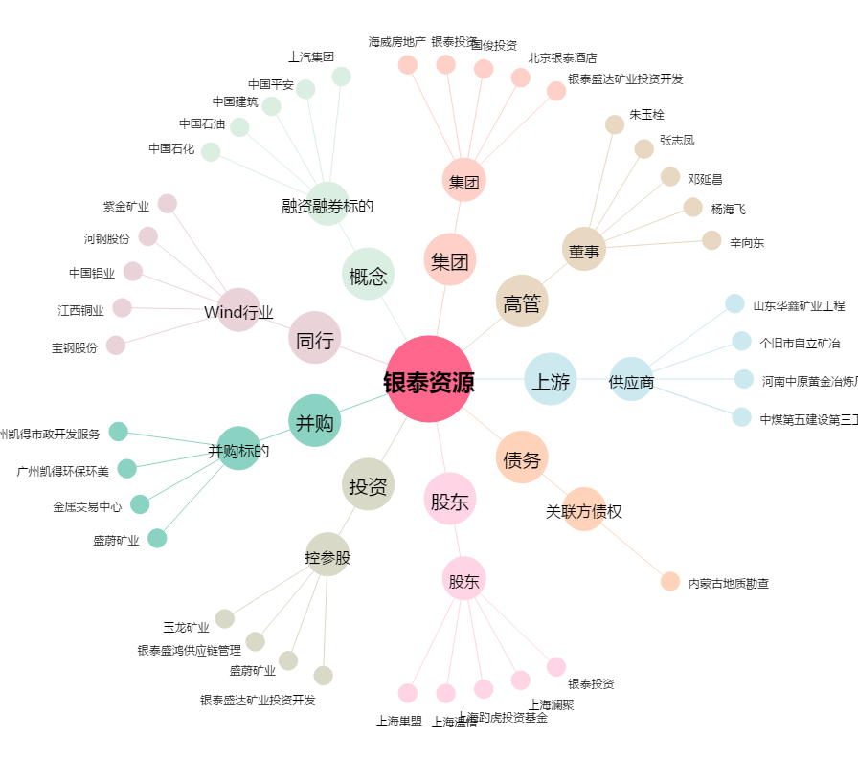
银泰资源[000975.SZ] - 关系概览图

